3.软件静态架构设计
3.1 | 软件静态架构设计
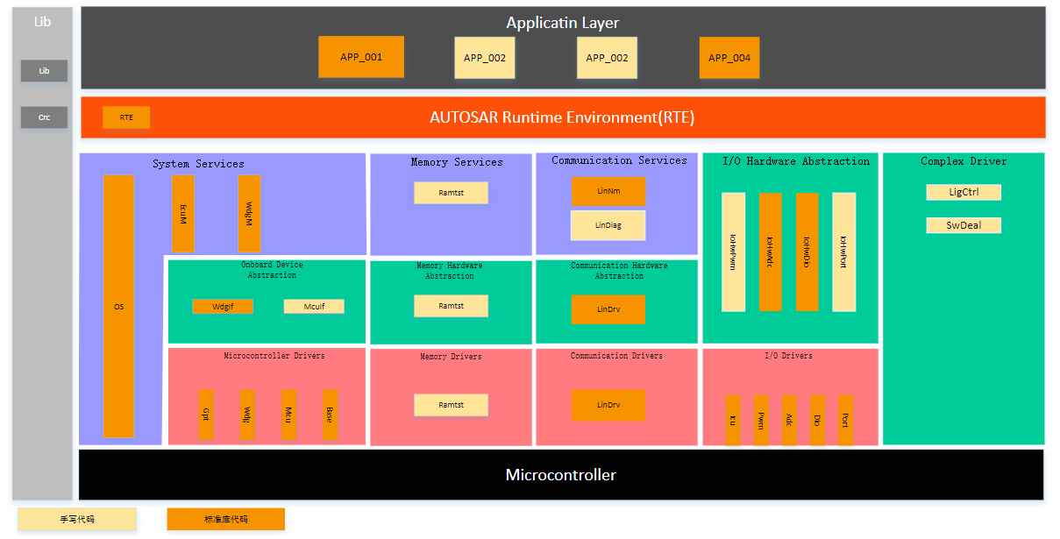

模块ID |  | 模块名 | 功能概要 | 所属层级 | 开发方式 | 备注
APP-001 |  |  |  | Application Layer | 新研
… |  |  |  |  | 复用
 |  |  |  |  | 变更
 |  |  |  |  | 采购
 |  |  |  |  | 外包

5.软件动态架构设计
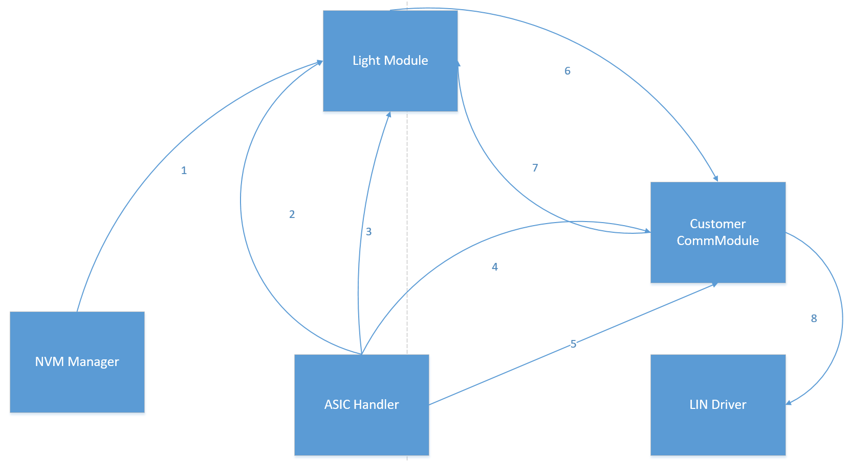
5.1 | 软件工作状态 |  |  | ID | xxx
状态说明 |  |  | 状态图
状态1 |  |  | 插入状态机图
状态2
状态3
状态4
状态5
条件说明
条件 1
条件 2
条件 3
条件 4
条件 5
条件 6
条件 7
条件 8

5.2 | xxx功能时序图 |  |  | ID | xxx
动作序号 | 执行组件 | 动作说明 |  | 调用接口
1 | EcuM
2 | WdgM
3 | WdgM
4 | WdgIf
5 | WdgM
6 | WdgM
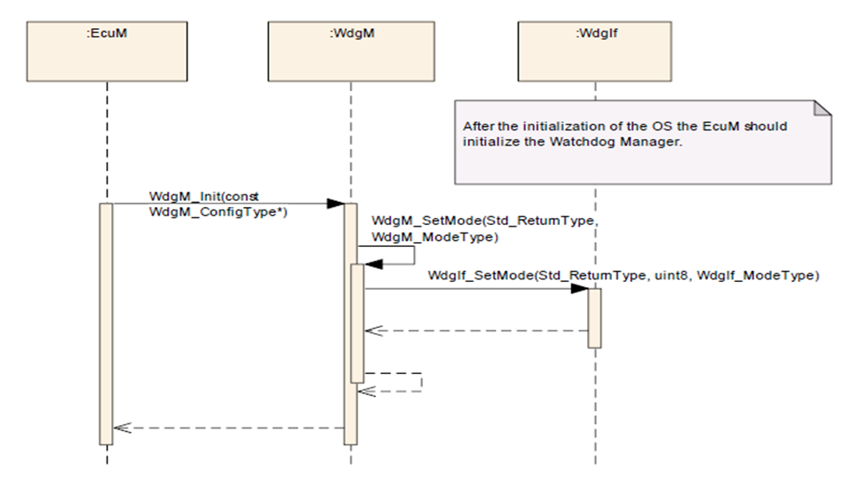

5.3 | xxx功能数据流图 |  |  | ID | xxx
数据流序号 | 执行组件 | 数据流说明 |  | 调用接口
1 | NVM Manager
2
3
4
5
6
7
8

